Form1_Situation
NaiS / Formular 1 |  | Situation
Gemeinde / Ort: |  | Brig-Glis - Brig: Ahori | Weiserfl.: Nr. | 8_2 | Fläche (ha): | 1.5 | Datum: | 09.06.2008 | BearbeiterIn: | Glenz, Walther & Winkler
Koordinaten: | 641'397.0 / 127'221.0 |  | Meereshöhe: | inf: 1'325.0, moy: 1'370.0, sup: 1'385.0 |  |  | Hangneig. [°] : | 32
Beilagen:
Situationsskizze: |  |  |  |  |  |  | Waldfunktion(en):
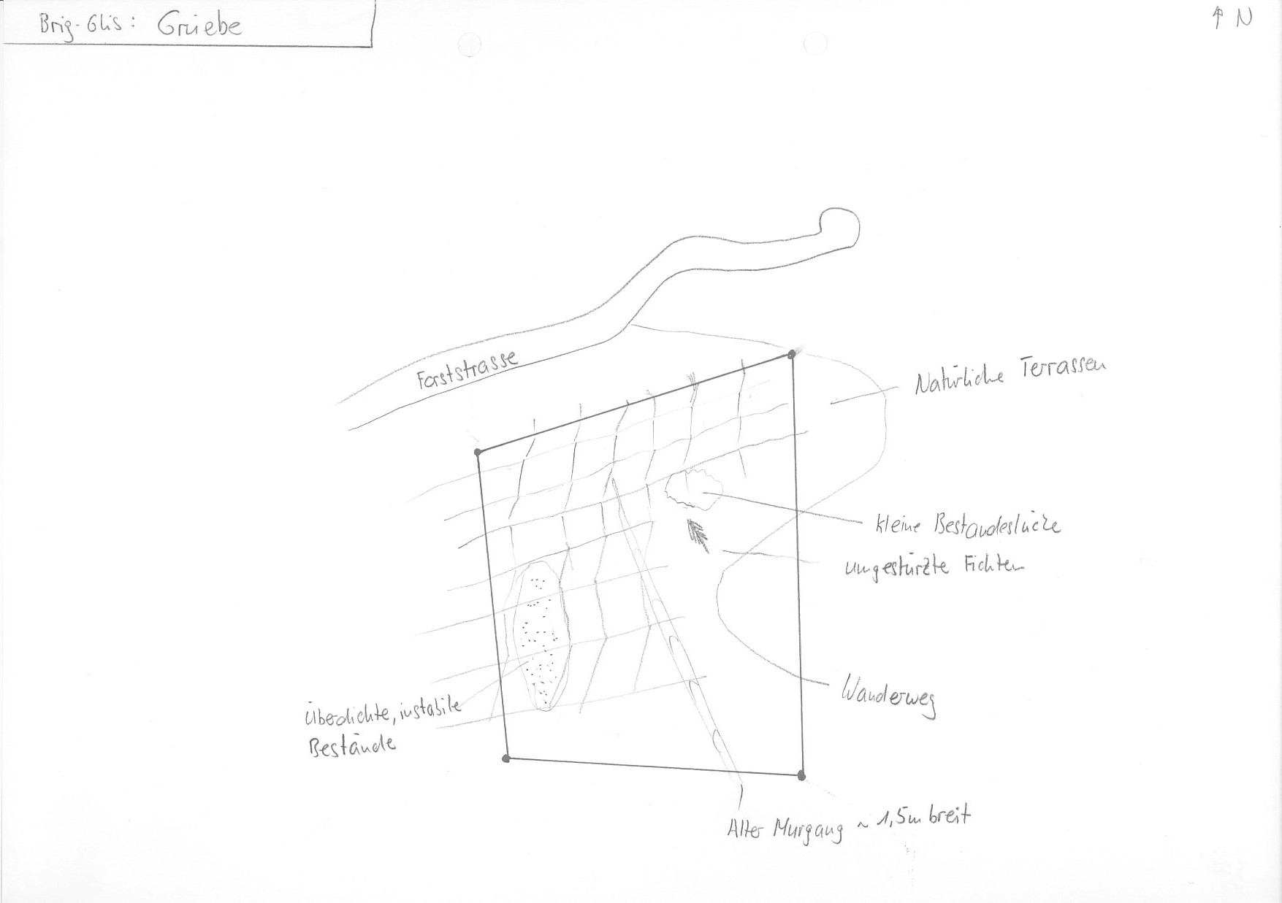 |  |  |  |  |  |  | Schutzwald 1

 |  |  |  |  |  |  | Bemerkung:

 |  |  |  |  |  |  | Grund für Weiserfläche: (Geltungsbereich u. Fragestellung)
 |  |  |  |  |  |  | Effor 2

 |  |  |  |  |  |  | Bestandesbild (Profilskizze, Kurzbeschrieb)

Foto
Fotos
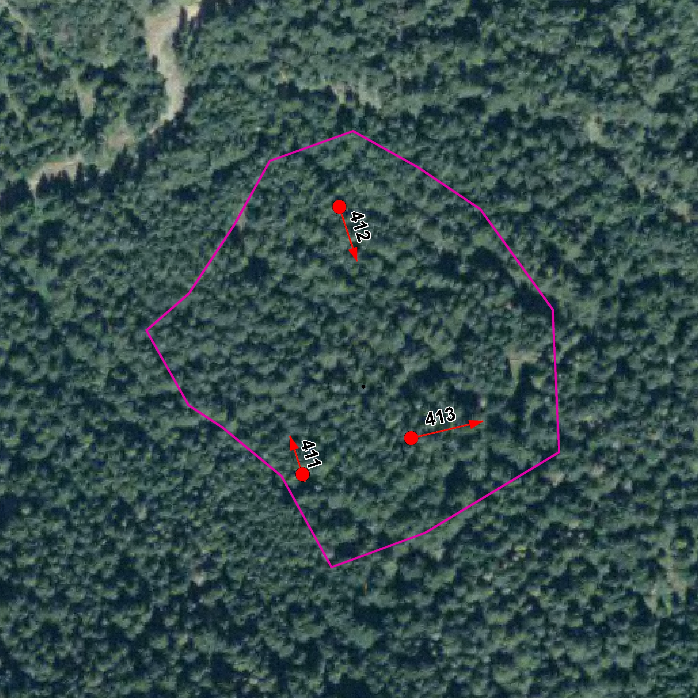

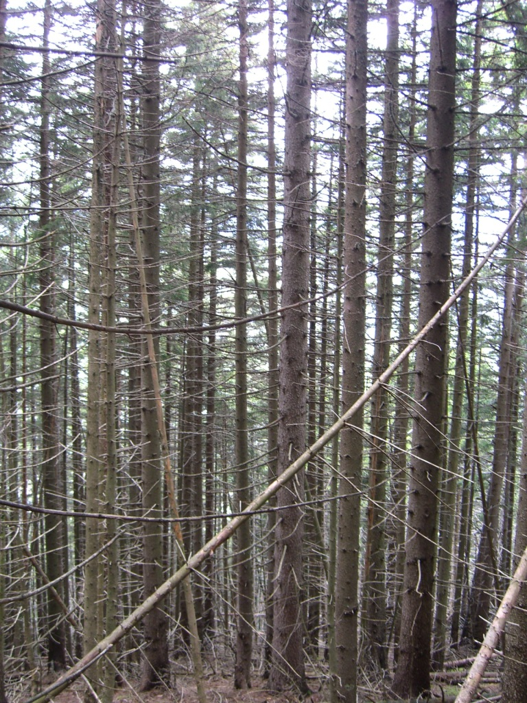
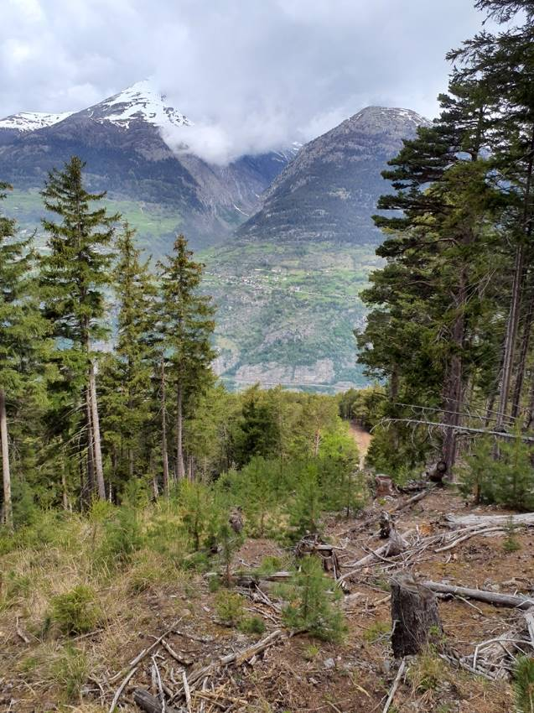

Photo n°411
Remarque : Aspekt | 10_2021_411_2.jpg

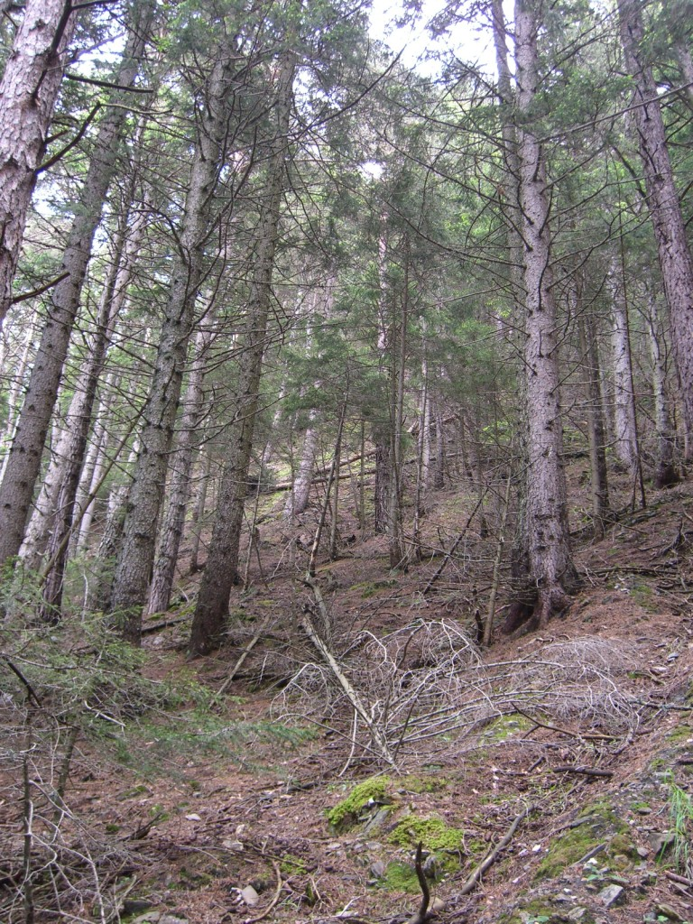
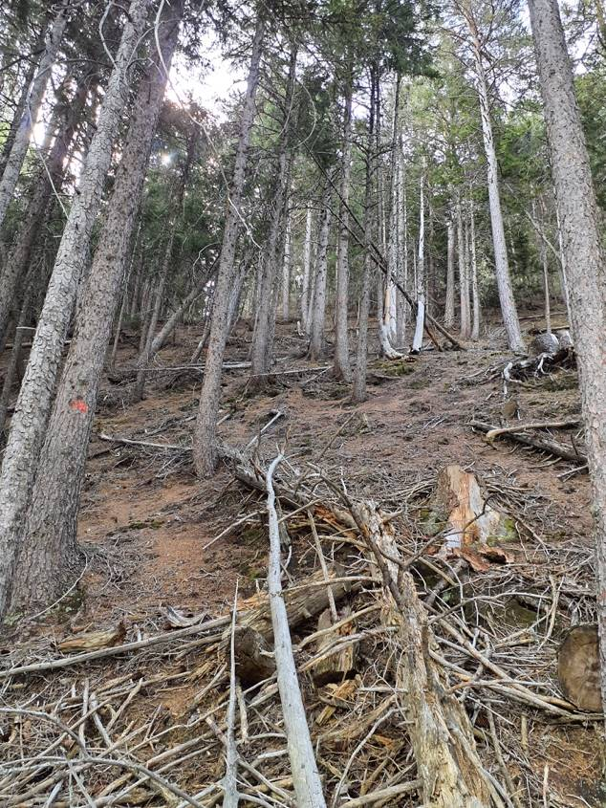

Photo n°412
Remarque : Aspekt | 10_2021_412_2.jpg)
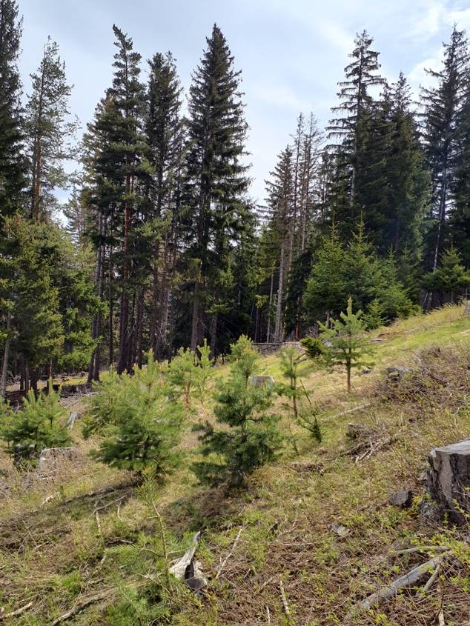
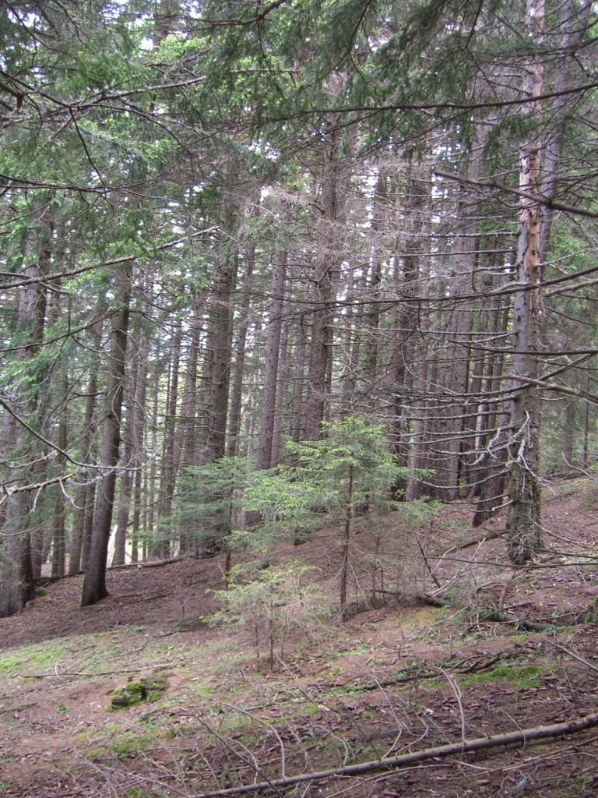

Photo n°413
Remarque : Aspekt | 10_2021_413_2.jpg

